Technische informatie
Beplating | Standaard of wall |  |  |  | Afwerking | Types

X5 | Pocket |  |  |  | Xinnix | X5
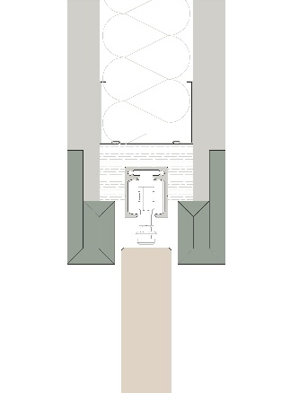

 |  |  |  |  |  | X5 XXL
X5D | WALL

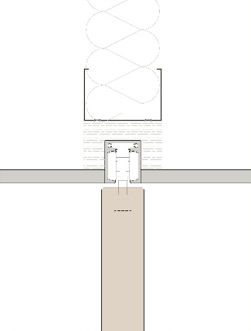
 |  |  |  |  | Pure
 |  |  |  |  |  | X5 dubbel

X5D32

 |  |  |  |  |  | X5 synchroon (op aanvraag, sales@xinnix.eu)

X5D50
 |  |  |  |  |  | X5 parallel (op aanvraag, sales@xinnix.eu)
 | Xinnix Double Soft Slide

 |  |  |  |  |  | X5 angle
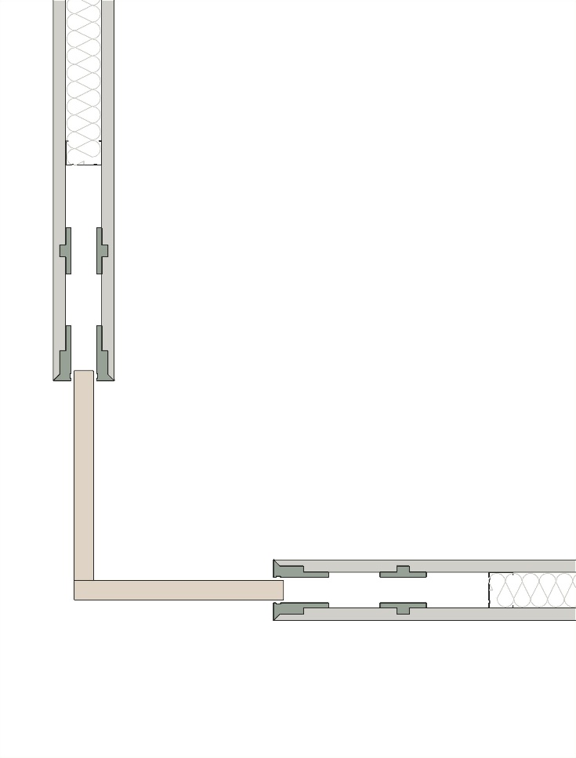

 | A |  | B
 | Breedte deur (mm) |  | Hoogte deur (mm)
 | 830 |  | 2115
 | Uitneembare rail

 | A | B | C
 | 0.6889 | 4.473225 | 2.2720310297 | 1.66

